様式例第１号 (両面)
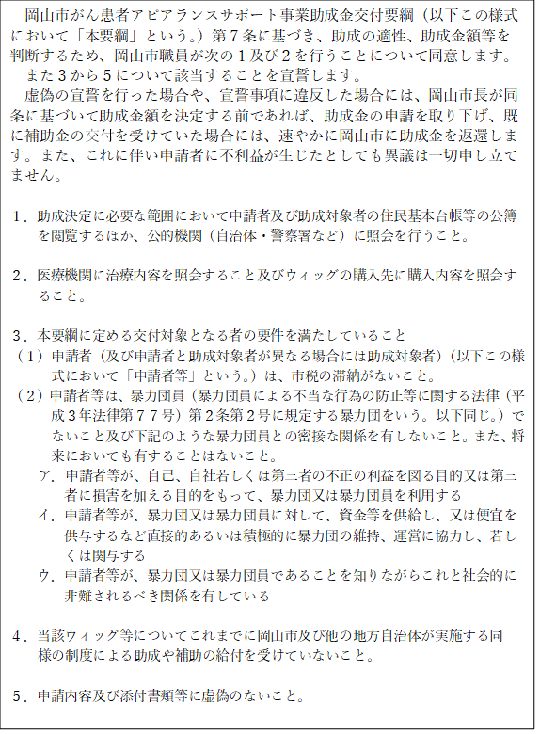
様式第１号(第６条関係)
 |  |  |  | 申請年月日 |  |  | 年 |  | 月 | 日
（あて先） 岡山市長 様

岡山市がん患者アピアランスサポート事業助成金交付申請書

岡山市がん患者アピアランスサポート事業助成金の交付を受けたいので、関係書類を添えて次のとおり
ウィッグ等購入費用の助成を申請します。
なお、申請にあたっては裏面の記入事項に同意するとともに、いずれの事項にも該当していることを宣
誓します。

申請者 | ふりがな |  |  |  |  | 助成対象者との関係
 | 氏 名
 |  |  |  |  |  |  | ※いずれかに☑
 | 住 所 | 〒 |  |  |  | 電 話 番 号
 |  |  |  |  |  |  | ※日中に連絡可能な電話番号
助成対象者 | 助成対象者と申請者が同じ場合☑をつけてください | ふりがな |  |  |  | 生 年 月 日
 |  | 氏 名 |  |  |  |  | 年 |  | 月 | 日

 |  | 住 所
 |  |  | 岡山市
がんの 治療機関等 |  | 医療機関名 |  |  |  | 主治医名

キ
エ
助成対象経費 |  | 購入金額 |  |  |  | 購入日
 | 全頭用 ウィッグ | （ア） |  |  | 円（税込） |  | 年 |  | 月 | 日
 | 装着用 ネット | （イ） |  |  | 円（税込） |  | 年 |  | 月 | 日
 | （ア）（イ）の合計額 | （ウ） | 0 |  | 円（税込） | 助成申請額 | 【ウの1/2の額（1,000円未満切り捨て）または30,000円のいずれか低い額】
 |  |  |  |  |  |  | （エ） | 0 |  | 円
オ
添付書類 ※全て☑を つけること |  |  | ①がん治療に関する書類（コピー可）
ク
 |  |  | ※がん患者氏名、医療機関名、がん治療により脱毛を伴う副作用の記載がされているもの。 【例】化学療法等に関する説明書や治療方針計画書など（複数添付による確認可）

 |  |  | ②ウィッグの購入に係る書類（コピー可）
 |  |  | ※購入者氏名（申請者又は助成対象者）、購入年月日、購入品名、購入金額とその内訳、 台数及び領収書発行元の名称の記載があるもの。 【例】領収書など（複数添付による確認可）

 |  |  | ③振込先口座が確認できる書類の写し
 |  |  | ※金融機関名、支店名、口座種別、口座名義（カタカナ）、口座番号の確認の確認できる箇所をコピーしてください。

※担当課所見

注 担当課所見欄は記入しないこと。
振込先 | 金融機関名 |  |  | 支店名 |  |  |  | 支店番号

 | 口座種別 ※いずれかに☑ |  |  | 口座番号
 | フリガナ
 | 口座名義
注 ※ 口座名義欄へは申請者氏名を記入してください。（助成金は申請者の口座へ振り込みます。）
注 ※ 助成対象者が未成年の方の場合は、「申請者」欄に親権者等法定代理人の氏名等を記入してください。
様式第１号（第6条関係）裏面

岡山市がん患者アピアランスサポート事業助成金交付申請に係る同意・宣誓書

